상품제안서
워터맨헤미스피어스텐레스스틸볼펜 | 상품코드: S22324

 |  |  |  |  |  |  | 02-713-8555 | www.synergygift.co.kr
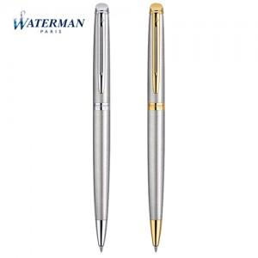

【상세/제작정보】

【인쇄/포장옵션】 | 레이저 / 포장지포장

【공급단가】 | 수량 | 10~ | 50~ | 100~ | 300~ | 500~
*VAT별도 | 단가 | 130,680원 | 128,500원 | 125,230원 | 123,050원 | 119,790원

【상품 URL】 | https://www.synergygift.co.kr:443/src/goods_detail.php?gdno=22324

